2个一组
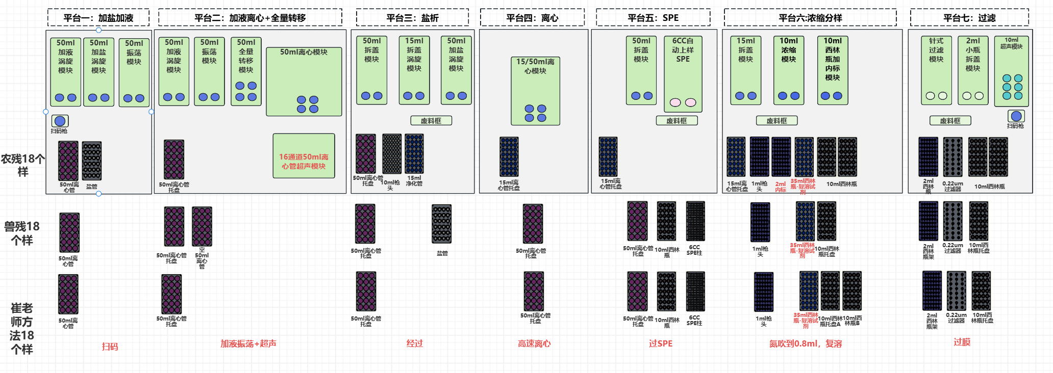
平台 | 模块 | 功能码 | 功能码说明 | 参数 | 节拍（s） | 时长（s）

#1平台 | 机械臂 | 扫码 | 夹爪夹起50ml离心管扫码，搬运到50ml离心管托盘 |  | 20 | 40
 | 机械臂 | 搬运 | 夹爪夹起50ml离心管搬到中转台 |  | 20 | 40
 |  |  |  |  |  | 共1.33min
中转平台 | 中转平台 | 搬运样品 | 50ml离心管搬到#2平台 |  |  | 3

#2平台 | 机械臂 | 搬运 | 夹爪夹起50ml离心管搬到50ml离心管托盘 |  | 15 | 30
 | 机械臂 | 搬运 | 夹爪夹起50ml样品离心管，搬运到50ml加液涡旋模块 |  | 20 | 40
 | 50ml离心管加液涡旋模块 | 拆盖-加液-装盖-涡旋 | 加乙腈水溶液10ml，涡旋60s，双通道操作 |  |  | 100
 | 机械臂 | 搬运 | 夹爪夹起50ml离心管搬到50ml离心管超声模块 |  | 20 | 40
 | 50ml离心管超声模块 | 超声 | 超声 |  |  | 1200
 | 机械臂 | 搬运 | 夹爪夹起50ml离心管搬到50ml离心管托盘 |  | 20 | 40
 | 机械臂 | 搬运 | 夹爪夹起50ml离心管搬到中转平台 |  | 15 | 30
 |  |  |  |  |  | 共25min,间隔5min
中转平台 | 中转平台 | 搬运样品 | 50ml离心管搬到#3平台 |  |  | 3

#3平台 | 机械臂 | 搬运 | 夹爪夹起50ml离心管搬到50ml离心管托盘 |  | 15 | 30
 | 机械臂 | 搬运 | 夹爪夹起50ml离心管搬到中转平台 |  | 15 | 30
 |  |  |  |  |  | 共1min
中转平台 | 中转平台 | 运输 | 50ml离心管送到#4平台上料托盘 |  |  | 3

#4平台 | 机械臂 | 搬运 | 夹爪夹起50ml离心管搬到50ml离心管托盘 |  | 15 | 30
 | 机械臂 | 搬运 | 夹爪夹起50ml离心管搬到50ml离心管离心模块 |  | 20 | 40
 | 50ml离心管离心模块 | 离心 | 离心8min |  |  | 480
 | 机械臂 | 搬运 | 夹爪夹起50ml离心管搬到50ml离心管托盘 |  | 20 | 40
 | 机械臂 | 搬运 | 夹爪夹起50ml离心管搬到中转平台 |  | 15 | 30
 |  |  |  |  |  | 共11min
中转平台 | 中转平台 | 搬运样品 | 50ml离心管搬到#5平台 |  |  | 3

#5平台 | 机械臂 | 搬运 | 夹爪夹起50ml离心管搬到50ml离心管离心模块托盘 |  | 15 | 30
 | 机械臂 | 搬运 | 夹爪夹起50ml离心管搬到50ml离心管拆装盖模块 |  | 20 | 40
 | 50ml离心管拆装盖模块 | 拆盖-占用 | 加50ml离心管拆盖，双通道操作 |  |  | 10
 | 机械臂 | 搬运 | 夹爪夹起50ml离心管搬到6CC 自动上样SPE模块 |  | 20 | 40
 | 机械臂 | 搬运 | 夹爪夹起6CC SPE柱搬到6CC 自动上样SPE模块 |  | 20 | 40
 | 机械臂 | 搬运 | 夹爪夹起10ml西林瓶搬到6CC 自动上样SPE模块 |  | 20 | 40
 | 6CC 自动上样SPE模块 | 上样 | 上样收集：8ml，双通道操作 |  |  | 600
 | 6CC 自动上样SPE模块 | 洗针 | 洗针 |  |  | 60
 | 机械臂 | 搬运 | 夹爪夹起6CC 自动上样SPE模块的50ml离心管搬到50ml离心管拆盖模块 |  | 20 | 40
 | 50ml离心管拆装盖模块 | 装盖 | 50ml离心管装盖，双通道操作 |  |  | 搬运同步
 | 机械臂 | 搬运 | 夹爪夹起6CC SPE柱搬到废料口 |  | 20 | 40
 | 机械臂 | 搬运 | 夹爪夹起50ml离心管搬到50ml离心管托盘 |  | 20 | 40
 | 机械臂 | 搬运 | 夹爪夹起10ml西林瓶搬到10ml西林瓶托盘 |  | 20 | 40
 | 机械臂 | 搬运 | 夹爪夹起10ml西林瓶搬到中转平台 |  | 15 | 30
 |  |  |  |  |  | 共18min
中转平台 | 中转平台 | 运输 | 10ml西林瓶送到#6平台 |  |  | 3

#6平台 | 机械臂 | 搬运 | 夹爪夹起10ml西林瓶搬到10ml西林瓶托盘A |  | 15 | 30
 | 机械臂 | 移液 | 移液：10ml西林瓶吸1mL到10ml西林瓶托盘B的10ml西林瓶，重复4次，共4ml,吐枪头到废料框 | 一个样用只一个枪头 | 70 | 500
 | 机械臂 | 搬运 | 夹爪夹起10ml西林瓶托盘B的10ml西林瓶搬到10ml离心浓缩模块 |  | 20 | 40
 | 10ml离心浓缩模块 | 浓缩 | 浓缩到近干，双通道操作 |  |  | 240
 | 机械臂 | 移液 | 移液：10ml西林瓶吸1mL到10ml离心浓缩模块的10ml西林瓶，重复4次，共4ml,吐枪头到废料框 | 一个样用只一个枪头 | 70 | 500
 | 10ml离心浓缩模块 | 浓缩 | 浓缩到近干，双通道操作 |  |  | 240
 | 10ml离心浓缩模块 | 复溶 | 复溶25%甲醇溶液1mL,涡旋20s，双通道操作 |  |  | 30
 | 机械臂 | 搬运 | 夹爪夹起10ml离心浓缩模块的10ml西林瓶搬10ml西林瓶托盘B |  | 20 | 40
 | 机械臂 | 搬运 | 夹爪夹起10ml西林瓶搬到中转平台 |  | 15 | 30
 |  |  |  |  |  | 共28min
中转平台 | 中转平台 | 运输 | 10ml西林瓶送到#7平台 |  |  | 3

#7平台 | 机械臂 | 搬运 | 夹爪夹起10ml西林瓶搬到10ml西林瓶托盘 |  | 15 | 30
 | 机械臂 | 搬运 | 夹爪夹起10ml西林瓶搬到针式过滤模块 |  | 20 | 40
 | 机械臂 | 搬运 | 夹爪夹起过滤器头搬到针式过滤模块 |  | 20 | 40
 | 机械臂 | 搬运 | 夹爪夹起2ml小瓶搬到2ml小瓶拆装盖模块 |  | 20 | 40
 | 2ml小瓶拆装盖模块 | 拆盖-占用 | 拆盖 |  |  | 搬运同步
 | 机械臂 | 搬运 | 夹爪夹起2ml小瓶搬到针式过滤模块 |  | 20 | 40
 | 针式过滤器 | 过滤 | 吸液-取滤头-吐液-过滤，双通道操作 |  |  | 60
 | 针式过滤器 | 洗针 | 洗针，双通道操作 |  |  | 60
 | 机械臂 | 搬运 | 夹爪夹起2ml小瓶搬到2ml小瓶拆装盖模块 |  | 15 | 30
 | 机械臂 | 搬运 | 夹爪夹起10ml西林瓶搬到托盘架 |  | 20 | 40
 | 机械臂 | 搬运 | 夹爪夹起过滤器搬到废料口 |  | 20 | 40
 | 2ml小瓶拆装盖模块 | 装盖 | 装盖 |  |  | 搬运同步
 | 机械臂 | 搬运 | 夹爪夹起2ml小瓶搬到2ml小瓶托盘 |  | 20 | 40
 |  |  |  |  |  | 共8min

